Sheet1
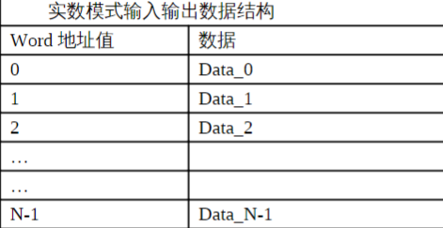
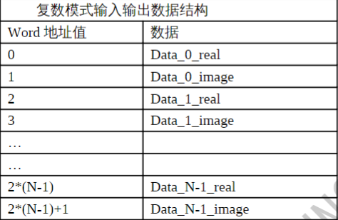
硬件FFT运算接口调用说明

函数调用接口： |  | void _fixfft_wrap(pi32v2_hw_fft_ctx *ctx, const int *in, int *out)；

 |  | 参数说明： | *ctx | 进行fft运算前进行相关参数配置的结构体，详见‘参数配置接口’说明；
 |  |  | *in | 进行fft运算时输入数据地址；
 |  |  | *out | 进行fft运算时输出数据地址；
参数配置接口： |  | unsigned int make_fft_config(int N, int log2N, int same_addr, int is_forward, int is_real)；

 |  | 参数说明： | N | 表示需要进行FFT的点数；
 |  |  | log2N | 表示点数N以2为低的对数值；
 |  |  | same_addr | 表示输入输出数据地址是否相同，相同配‘1’、不同配‘0’；
 |  |  | is_forward | 表示进行fft还是ifft，fft操作配‘1’、ifft操作配‘0’；
 |  |  | is_real | 表示进行实数运算还是复数运算，实数时配‘1’、复数时配‘0’； 注意： 进行实数还是复数运算时输入输出数据的存放方式有所不同，具体详见图一。

 | 图一：输入数据不同模式下的数据存放规则

